상품제안서
컬러체인징 리유저블 콜드컵 710ml | 상품코드: F19299

 |  |  |  |  |  |  | 02-412-0044 | www.easy1.co.kr
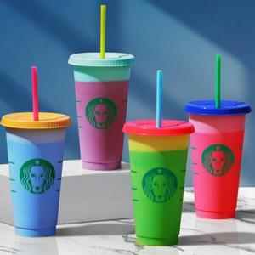

【상세/제작정보】 | 음료를 넣으면 컬러가 변하는 마법같은 텀블러

【인쇄/포장옵션】 | 실크 / 포장지포장

【공급단가】 | 수량 | 100~ | 300~ | 500~ | 1,000~ | 3,000~
*VAT별도 | 단가 | 3,910원 | 3,770원 | 3,620원 | 3,480원 | 3,390원

【상품 URL】 | https://dev.easy1.co.kr:443/src/goods_detail.php?gdno=19299

